chat
 |  | Suivi du Chat forestier |  |  |  |  |  |  |  |  | Suivi du Chat forestier

Informations générales |  |  |  |  |  |  |  |  | Logistique |  |  |  | Compétences
 |  |  |  |  |  |  |  |  |  |  | 1/2 journée | 1 |  |  |  | x
 |  |  |  |  |  |  |  |  |  |  |  |  | novice | initié | formé | maitrise | expert
 | Description | Le chat forestier (Felis sylvestris) fait l'objet d'une protection nationale depuis 1976. La confusion avec le chat domestique est fréquente. Son suivi au niveau national est réalisé de manière opportuniste dans le cadre du réseau PMCC (e.g. observations, mortalité routière). En Île-de-France, ce suivi opportuniste est complété par une étude dédiée.
 |  |  |  |  |  |  |  |  |  | Rôles |  |  | Formation de 3 jours sur les petits et moyens carnivores et l'utilisation de l'outil rezo-pmcc
 |  |  |  |  |  |  |  |  |  | National | Régional | Départemental
 |  |  |  |  |  |  |  |  |  | Animation Validation des observations Analyses génétiques Base de données | Coordination Valorisation | Prospections Recueil de signalement Saisie des données
 | Objectif | Suivi de l'évolution de la répartition et précision des limites de l'aire de répartition en Île-de-France. Etude de l'hybridation avec le chat domestique. Evaluation des continuité écologiques pour l'espèce |  |  |  |  |  | Animation
 |  |  |  |  |  |  |  | Suivi scientifique: Yoann BRESSAN Maëlle TEYSSEIRE Animation régionale: Cédric MONDY Correspondants départementaux: 77: Anne-Gaëlle BLANC 91: Cyril KLEINPRINZ

 |  |  |  |  |  |  |  |  |  | Protocole |  |  | Matériel
 | Utilisation | Cartes de répartition. Evaluation du statut de conservation. Prise en compte de l'espèce dans les politiques de conservation et l'évaluation des continuités écologiques territoriales. |  |  |  |  |  |  |  | Signalement de collision: - Récupération de tissus et envoi pour analyse Suivi pièges photographiques: - Pose de dispositifs (piège photo + piège à poil + attractif à base de valériane) - Relevés des photos et poils éventuels - Stérilisation du piège à poil et recharge en attractif |  |  | Signalement de collision: - kit de prélèvement PMCC (gants, tube Eppendorf, alcool, ciseaux) - fiche adaptée Suivi pièges photographiques: - pièges photographiques - brosses métalliques (pièges à poils) - attractif à base de valériane - gants, pinces à épiler, enveloppes - fiche adaptée

 | Zones de suivi
 | Départements | 77, 91
 |  |  |  |  | Type de suivi
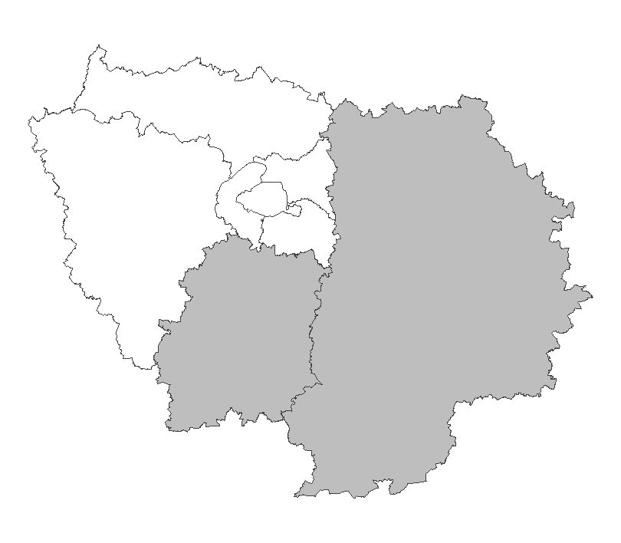
 |  |  |  |  | Recherche ciblée Secteurs d'étude d'environ 100km² comprenant des lisières forestières au contact de prairies. Chaque secteur est suivi par un minimum de six dispositifs

 |  |  |  |  |  |  |  |  |  | Saisie/Validation des données |  |  | Diffusion des données
 |  |  |  |  |  |  |  |  |  |  | Saisie des observations sur l'application Rezo-PMCC (pour les observations annexes: saisie sur Rezo-PMCC ou Oison en fonction des espèces) Transmission des prélèvements à la DRAS pour analyses génétiques Validation des observations sur photo sur la base du phénotype
 |  |  |  |  |  |  |  | Partenariats
 |  |  |  |  |  |  |  | ONF ARB Conseils départementaux (ENS) Réserve de la Bassée Ile-de-France Nature CPIE Boucles de la Marne

 | Temporalité
 |  | J | F | M | A | M | J
 |  | x | x | x

 |  | J | A | S | O | N | D
 |  |  |  |  |  |  | x
 |  |  |  |  |  |  |  |  |  | Autres relevés
 |  |  |  |  |  |  |  |  |  | Observations opportunistes

En savoir plus |  |  |  |  |  |  |  |  | En savoir plus

2025-03-27

castor
 |  | Suivi du Castor d'Europe |  |  |  |  |  |  |  |  | Suivi du Castor d'Europe

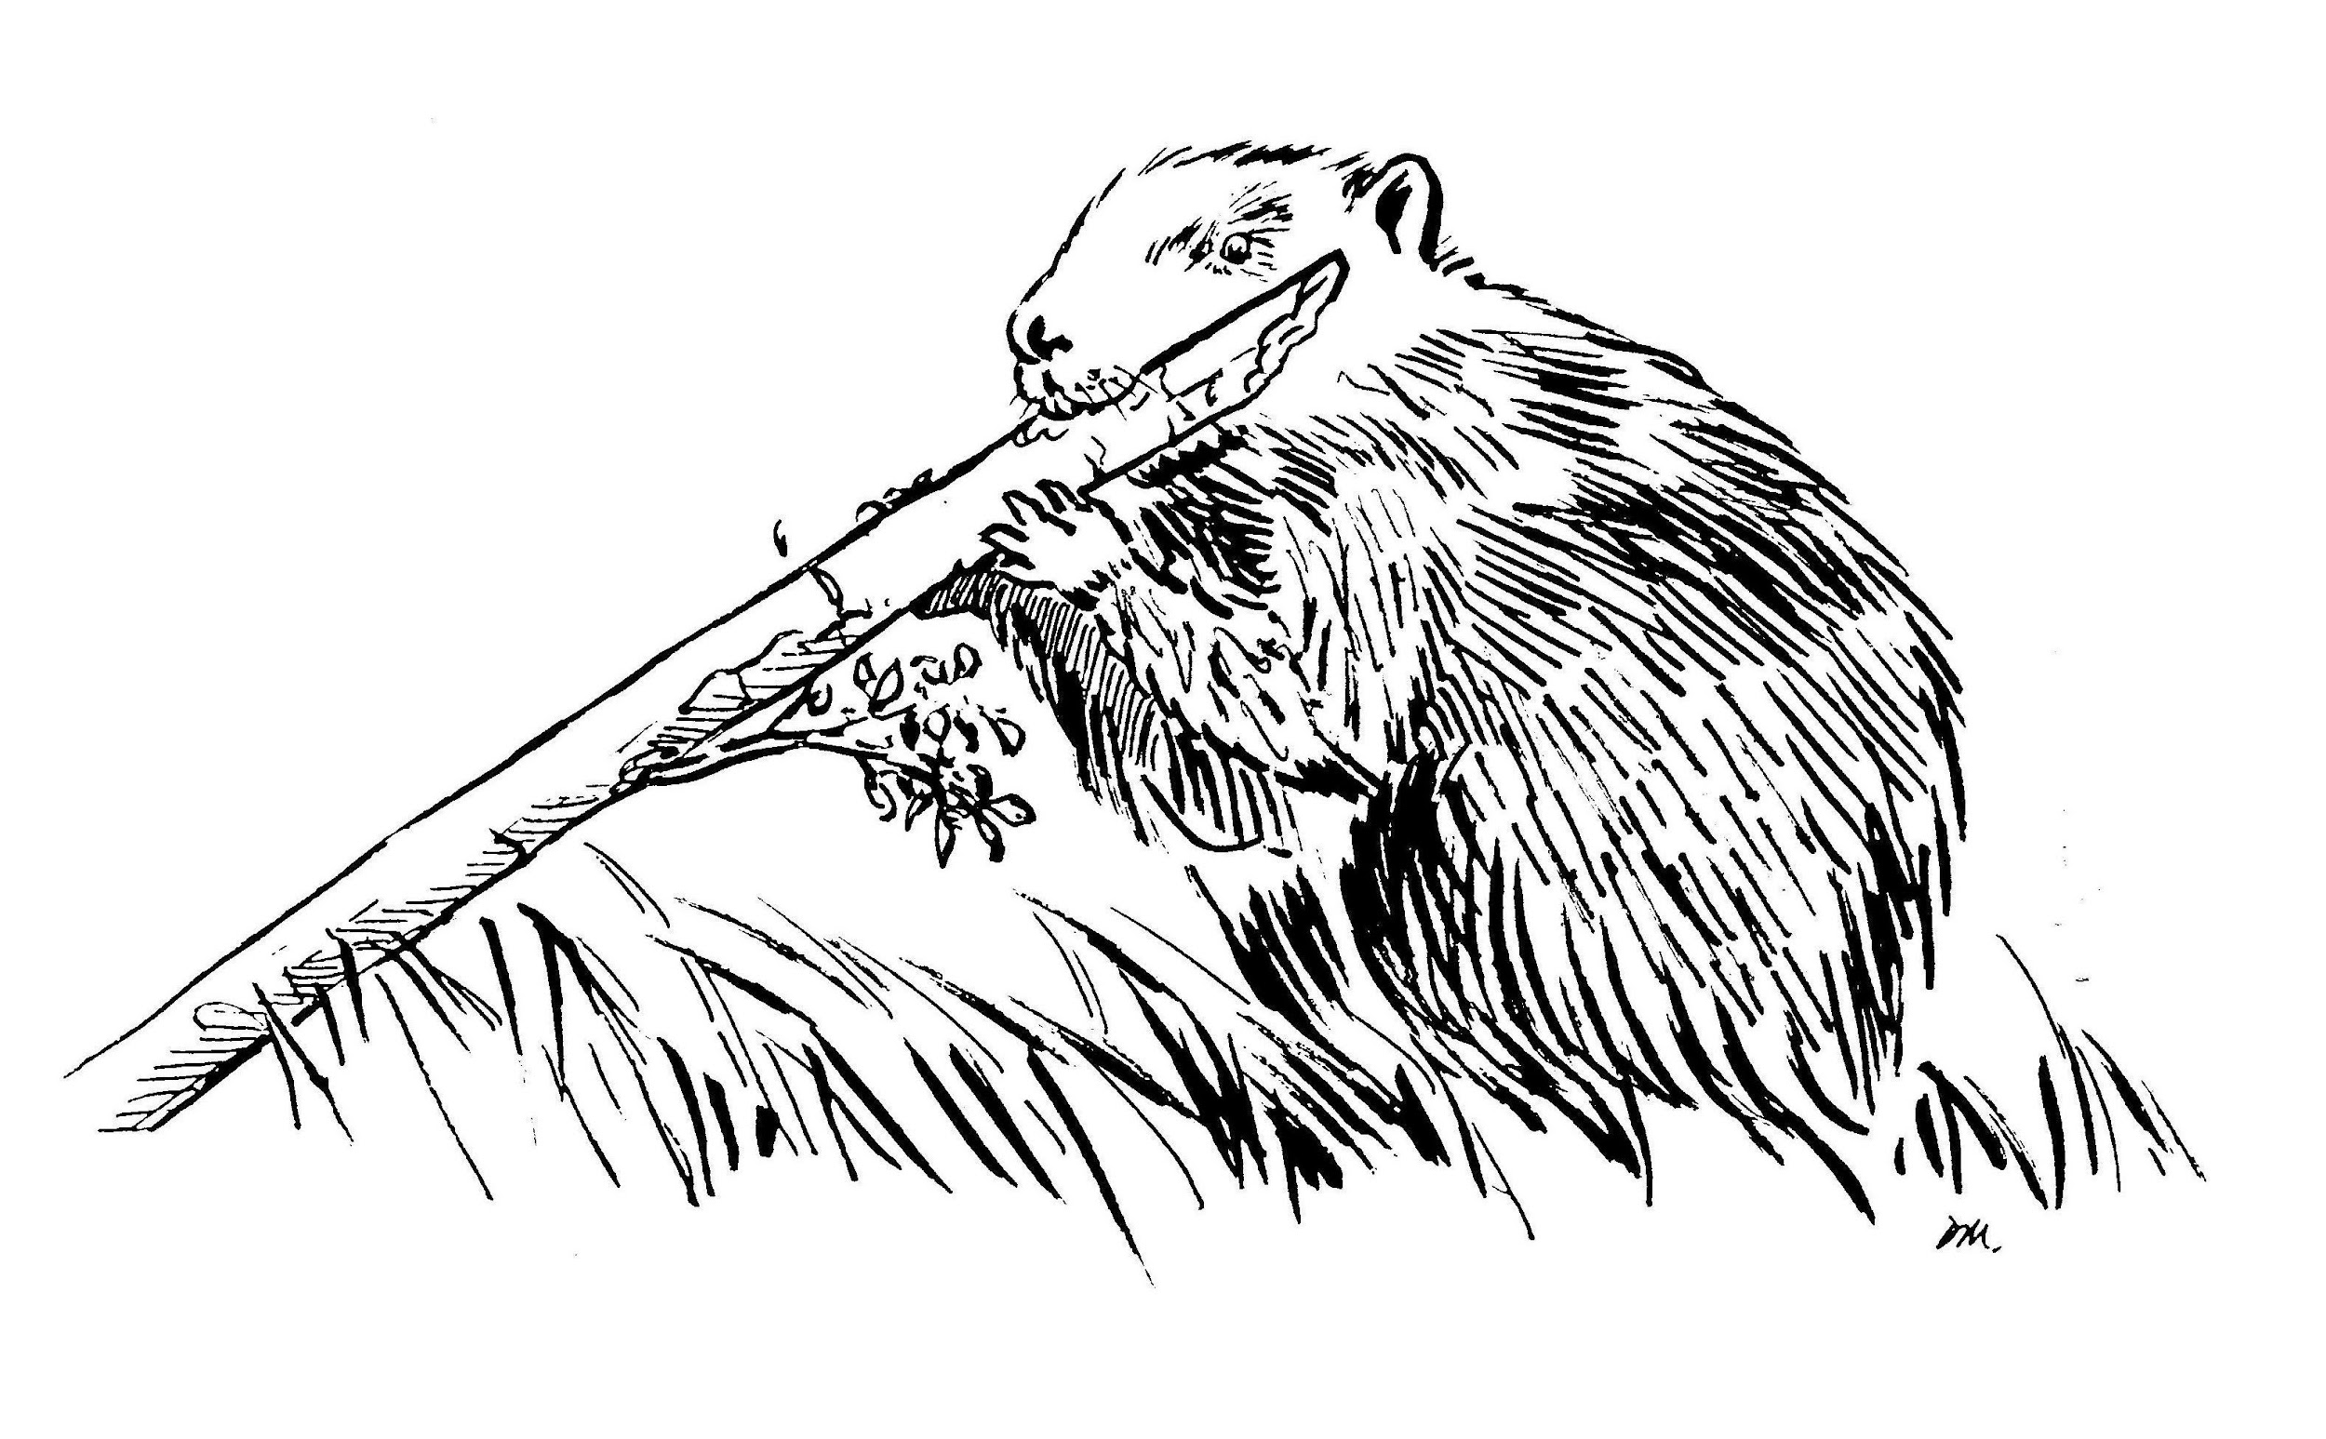
Informations générales |  |  |  |  |  |  |  |  | Logistique |  |  |  | Compétences
 |  |  |  |  |  |  |  |  |  |  | 1/2 journée | 2025-02-01 |  |  |  | x
 |  |  |  |  |  |  |  |  |  |  |  |  | novice | initié | formé | maitrise | expert
 | Description | L'OFB est chargé de suivre l'évolution de la répartition du Castor d'Europe (Castor fiber), espèce protégée en France depuis 1968, en s'appuyant sur un réseau de correspondant, s'ouvrant progressivement aux partenaires. L'Île-de-France est située en limite d'aire de répartition, la présence de l'espèce étant confirmée sur la rivière Essonne.
 |  |  |  |  |  |  |  |  |  | Rôles |  |  | Formation Petit et Méso-Carnivores et Castor (Formation dommage)
 |  |  |  |  |  |  |  |  |  | National | Régional | Départemental
 |  |  |  |  |  |  |  |  |  | Animation Base de données Formation | Coordination Remontée des données au national | Prospections (Constats de dommage)
 | Objectif | Suivre l’évolution spatio-temporelle du Castor européen Étudier la structure génétique de la population de Castor européen Former des agents constatant les dégâts Réaliser des expertises techniques pour les administrations |  |  |  |  |  | Animation
 |  |  |  |  |  |  |  | Animation nationale: Paul HUREL Suivi scientifique: Yoann BRESSAN Animation régionale: Cédric MONDY Correspondants départementaux: 77: Cyrille BOST 91: Cyril KLEINPRINZ Courriel du réseau: reseau.castor@ofb.gouv.fr

 |  |  |  |  |  |  |  |  |  | Protocole |  |  | Matériel
 | Utilisation | Rapportage de la Directive européenne Habitat Faune Flore Régulation du piégeage près des cours d'eau colonisés Apport de connaissances (enquêtes) sur les caractéristiques de l'espèce et de ses aménagements, notamment pour la gestion des conflits |  |  |  |  |  |  |  | Recherche d'indices de présence (bois coupé, écorçage, hutte…) en prospection sur l'eau et à pied en berge le long d'un linéaire de cours d'eau. La nature et la localisation des indices sont reportés sur une fiche terrain |  |  | - embarquation (ex. kayak) - gilet de sauvetage - jumelles - appareil photo - GPS

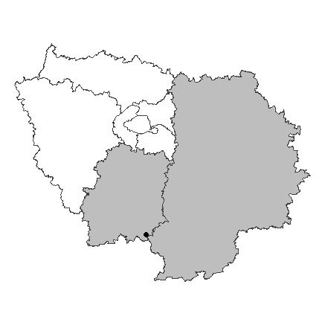
 | Zones de suivi
 | Départements | 77, 91
 |  |  |  |  | Type de suivi
 |  |  |  |  | Prospection de linéaires de cours d'eau à la recherche d'indices de présence

 |  |  |  |  |  |  |  |  |  | Saisie/Validation des données |  |  | Diffusion des données
 |  |  |  |  |  |  |  |  |  |  | Observations opportunistes: Saisie dans l'application Rezo PMCC Remplissage des fiches terrains Bancarisation régionale Transmission au national qui effectue une validation et consolidation nationale des données
 |  |  |  |  |  |  |  | Partenariats
 |  |  |  |  |  |  |  | Conseils départementaux (ENS) Syndicats de rivière

 | Temporalité
 |  | J | F | M | A | M | J
 |  | x | x | x

 |  | J | A | S | O | N | D
 |  |  |  |  |  | x | x
 |  |  |  |  |  |  |  |  |  | Autres relevés
 |  |  |  |  |  |  |  |  |  | ROE Observations opportunistes
 | Prospections préférentiellement hivernales avant la reprise de la végétation

En savoir plus |  |  |  |  |  |  |  |  | En savoir plus

2025-03-27

pmc
 |  | Réseau Petits et Méso-Carnivores |  |  |  |  |  |  |  |  | Réseau Petits et Méso-Carnivores

Informations générales |  |  |  |  |  |  |  |  | Logistique |  |  |  | Compétences
 |  |  |  |  |  |  |  |  |  |  | variable | 1 |  |  | x
 |  |  |  |  |  |  |  |  |  |  |  |  | novice | initié | formé | maitrise | expert
 | Description | Le réseau Petits et mésocarnivores (PMC) suit l’évolution de la répartition des populations de 14 espèces de carnivores en France métropolitaine, aux statuts règlementaires et de conservation variés.
 |  |  |  |  |  |  |  |  |  | Rôles |  |  | Formation de 3 jours sur les petits et moyens carnivores et l’utilisation de l’outil rezo-pmcc
 |  |  |  |  |  |  |  |  |  | National | Régional | Départemental
 |  |  |  |  |  |  |  |  |  | Animation Formation Gestion des bases de données | Animation | Observations Recueil de signalement Saisie des données
 | Objectif | Suivre l’évolution de l’aire de répartitions des espèces, la dynamique de certaines populations et améliorer les connaissances sur leur écologie. Former et partager les connaissances sur l’écologie de ces espèces. Apporter une expertise technique et des conseils pour la gestion des espèces, évaluer la mise en œuvre des règlementations. |  |  |  |  |  | Animation
 |  |  |  |  |  |  |  | Animation nationale: Paul HUREL Suivi scientifique: Yoann BRESSAN Laurence HENRY Maëlle TEYSSEIRE Animation régionale: Cédric MONDY Correspondants départementaux: PPC: Arnaud LOIZE 77: Anne-Gaëlle BLANC 78-95: Jennifer BONHOMME 91: Cyril KLEINPRINZ

 |  |  |  |  |  |  |  |  |  | Protocole |  |  | Matériel
 | Utilisation | Rapportages européens (DHFF, EEE) Listes rouges de l’UICN Classement ‘Espèces susceptibles d’occasionner des dégâts (ESOD)’ |  |  |  |  |  |  |  |  |  |  | En général: - Accès à l’outil Rezo-PMCC (appli smartphone ou site internet) Prélèvement tissu pour analyse génétique: - kit de prélèvement PMCC (gants, tube Eppendorf, alcool, ciseaux) - fiche adaptée

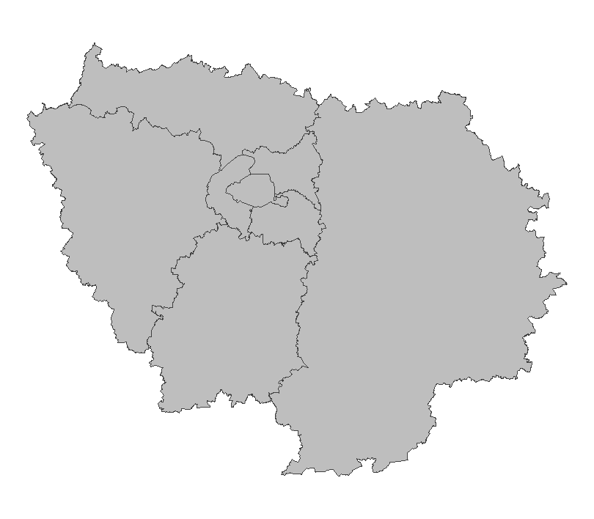
 | Zones de suivi
 | Départements | 75, 77, 78, 91, 92, 93, 94, 95
 |  |  |  |  | Type de suivi
 |  |  |  |  | Opportuniste

 |  |  |  |  |  |  |  |  |  | Saisie/Validation des données |  |  | Diffusion des données
 |  |  |  |  |  |  |  |  |  |  | Saisie des observations sur l’application Rezo-PMCC Pour les espèces d’identification délicate ou en limite/en dehors de leur aire de distribution: validation manuelle, utilisation possible de la génétique |  | Articles de recherche
 |  |  |  |  |  |  |  | Partenariats

 | Temporalité
 |  | J | F | M | A | M | J
 |  | x | x | x | x | x | x

 |  | J | A | S | O | N | D
 |  | x | x | x | x | x | x
 |  |  |  |  |  |  |  |  |  | Autres relevés
 |  |  |  |  |  |  |  |  |  | Autres observations opportunistes

En savoir plus |  |  |  |  |  |  |  |  | En savoir plus

2025-03-27

loup
 |  | Réseau Loup/Lynx |  |  |  |  |  |  |  |  | Réseau Loup/Lynx

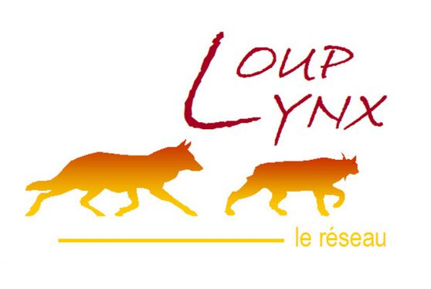
Informations générales |  |  |  |  |  |  |  |  | Logistique |  |  |  | Compétences
 |  |  |  |  |  |  |  |  |  |  | variable | 1 |  |  |  | x
 |  |  |  |  |  |  |  |  |  |  |  |  | novice | initié | formé | maitrise | expert
 | Description | Espèce protégée (convention de Berne), recolonisant progressivement la France, le loup gris (Canis lupus) est encore très peu observé en Ile-de-France. Comme pour tous les territoires en front de colonisation, le réseau Loup est déployé au niveau « Sentinelle » depuis 2017, et différentes procédures peuvent alors être mises en place en cas de signalement ou de détection d’un grand canidé.
 |  |  |  |  |  |  |  |  |  | Rôles |  |  | Formation correspondant de réseau (3 jours) Formation constat de dommage (1,5 jours)
 |  |  |  |  |  |  |  |  |  | National | Régional | Départemental
 |  |  |  |  |  |  |  |  |  | Rapportage PNA Animation & Communication Méthodologie Production bilans Gestion des données | Centralisation et analyse des signalements Saisie des données Formation | Recueil d’indices Constat de dommages Cellule de veille
 | Objectif | Veille Observations opportunistes et recueil d’indices Constats de dommages |  |  |  |  |  | Animation
 |  |  |  |  |  |  |  | Animation nationale: Nicolas JEAN Animation régionale: Samuel DEMBSKI Correspondants départementaux: PPC: Arnaud LOIZE 77: Corinne REVEL ; Julien CURE 78-95: Estelle DEBOST 91: Philippe TURQUIN Courriel du réseau: reseau.loup-lynx@ofb.gouv.fr

 |  |  |  |  |  |  |  |  |  | Protocole |  |  | Matériel
 | Utilisation | Les données contribuent à la mise en oeuvre du PNA Loup notamment pour l’estimation annuelle de l’effectif de loups en France. Elles sont également valorisées dans les flash infos loup, les bilans saisonniers ou annuels et contribuent à de nombreux travaux scientifiques. Tout cela permet de mieux connaître la population de loups (aire de répartition, démographie) et de suivre son évolution afin d’accompagner les acteurs et d’aider à la mise en place de mesures de protection. |  |  |  |  |  |  |  | 9 « fiches indices » liées chacune à un type d’évènement (observation visuelle, photo, empreintes/piste, excrément/poils, hurlement, cadavre de proie sauvage, cadavre de proie domestique, urine/sang, cadavre) sont disponibles et doivent être renseignées par le correspondant après entretien avec l’observateur. La localisation précise (coordonnées géographiques) de l’observation est systématiquement relevée. Stockage des prélèvements de matériel biologique dans un congélateur spécifique. Eviter la congélation/décongélation pour les analyses ADN. Délai de 48h max pour analyse de cadavre. |  |  | Pour chaque signalement, prendre le kit matériel adapté selon la situation (cf. matériel détaillé pour chaque cas dans le guide réflexe). De manière systématique prévoir: fiche adaptée, GPS, appareil photo. Pour le prélèvement de matériel biologique prévoir: sac de récupération d’indice, feutre indélébile, gants, scalpel, masque, gel hydroalcoolique.

 | Zones de suivi
 | Départements | 75, 77, 78, 91, 92, 93, 94, 95
 |  |  |  |  | Type de suivi
 |  |  |  |  | Opportuniste

 |  |  |  |  |  |  |  |  |  | Saisie/Validation des données |  |  | Diffusion des données
 |  |  |  |  |  |  |  |  |  |  | Le correspondant départemental complète la ou les fiches indices adéquates à partir du témoignage de l’observateur et fournit une carte de localisation, avec si possible des coordonnées GPS et tout élément pertinent (photo/vidéo, échantillons). Transmettre les éléments à l’animateur régional du réseau pour expertise. Classement de l’évènement après analyse, et transmission du résultat à la DDT par le correspondant départemental.
 |  |  |  |  |  |  |  | Partenariats
 |  |  |  |  |  |  |  | DRIEAT/DDT Préfectures

 | Temporalité
 |  | J | F | M | A | M | J
 |  | x | x | x | x | x | x

 |  | J | A | S | O | N | D
 |  | x | x | x | x | x | x
 |  |  |  |  |  |  |  |  |  | Autres relevés
 |  |  |  |  |  |  |  |  |  | SAGIR
 | sur signalement

En savoir plus |  |  |  |  |  |  |  |  | En savoir plus

2025-03-27

becasse
 |  | Réseau Bécasse |  |  |  |  |  |  |  |  | Réseau Bécasse

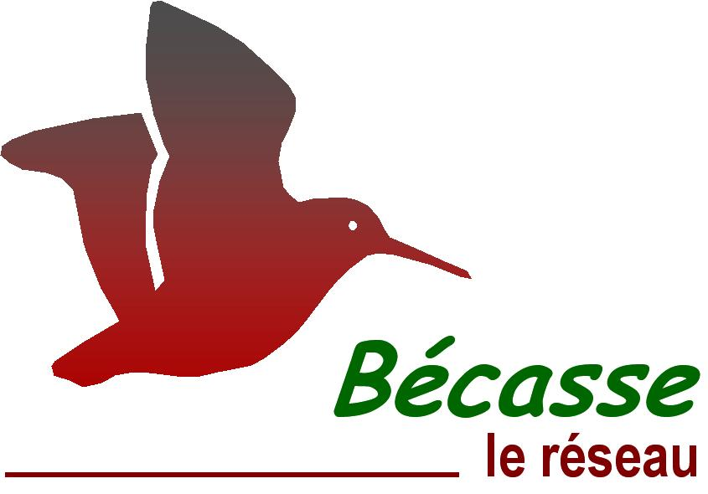
Informations générales |  |  |  |  |  |  |  |  | Logistique |  |  |  | Compétences
 |  |  |  |  |  |  |  |  |  |  | Croule: 2h Baguage: variable | Croule: 1-2 Baguage: au moins 2 |  |  |  | x
 |  |  |  |  |  |  |  |  |  |  |  |  | novice | initié | formé | maitrise | expert
 | Description | La Bécasse des bois (Scolopax rusticola) est un limicole forestier, migrateur dont une part des effectifs hiverne en France, et chassable de l’ouverture générale jusqu’au 20 février. Le réseau Bécasse collecte des informations sur l’état de la population des Bécasses des bois en France au moyen de plusieurs suivis.
 |  |  |  |  |  |  |  |  |  | Rôles |  |  | Reconnaissance chants (croule) Baguage : carte de bagueur (formation spécifique et plus de 10 soirées de baguage encadrées)
 |  |  |  |  |  |  |  |  |  | National | Régional | Départemental
 |  |  |  |  |  |  |  |  |  | Animation & Communication Méthodologie Gestion des données Formation | Coordination | Suivi des points croule Baguage Saisie des données
 | Objectif | Enquête croule (suivi des effectifs nicheurs) Baguage (suivi des effectifs migrateurs et hivernants) |  |  |  |  |  | Animation
 |  |  |  |  |  |  |  | Animation nationale: Maxime PASSERAULT Suivi scientifique: Kévin LE REST Animation régionale: Samuel DEMBSKI Correspondants départementaux: 77: Julien CURE 78-95: Estelle DEBOST Courriel du réseau: reseau.becasse@ofb.gouv.fr

 |  |  |  |  |  |  |  |  |  | Protocole |  |  | Matériel
 | Utilisation | Evaluer l’évolution démographique de l’espèce Identifier et quantifier les mécanismes influençant cette démographie Proposer des mesures de gestion d’une espèce exploitée |  |  |  |  |  |  |  | Croule: recherche et écoute de mâles chanteurs. L’observateur doit être en place 30 mn avant le coucher du soleil et rester pendant deux heures. Tous les contacts visuels ou auditifs (en précisant l’horaire de chacun) durant cette période doivent être notés. Privilégier des conditions météorologiques favorables: pas de pluie, pas de vent, pas d’orage. Baguage: les opérations capture-marquage sont réalisées de nuit. Ne pas éblouir les oiseaux en vol ! Les bagueurs doivent réaliser au moins 9 soirées par saison. Rappel des consignes de sécurité: ne pas sortir par temps d’orage, ni s’apporcher des lignes électriques ! |  |  | Croule: ∙ montre, jumelles, torche ∙ fiche terrain Baguage: ∙ épuisette ∙ matériel de baguage

 | Zones de suivi
 | Départements | 77, 78, 91, 95
 |  |  |  |  | Type de suivi
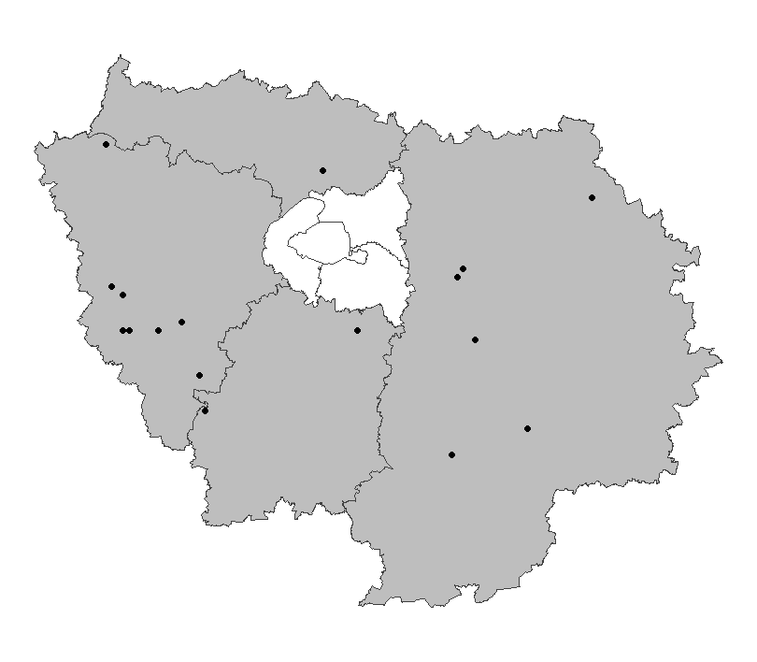
 |  |  |  |  | Croule: le point d’écoute est défini comme l’ouverture (plantation, coupe, clairière, etc.) d’une surface minimum de 1 ha, la plus proche du centroïde du carré. Mailles carrées tirées aléatoirement chaque année parmi les habitats susceptibles d’accueillir l’espèce. 600 points d’écoutes sur toute la France ; 15 points en Ile-de-France en 2024. Baguage: zone définie par le bagueur.

 |  |  |  |  |  |  |  |  |  | Saisie/Validation des données |  |  | Diffusion des données
 |  |  |  |  |  |  |  |  |  |  | Remplissage des fiches de terrain Croule: saisie des données et transmission des fiches au plus tard le 15 juillet via l’outil https://reseau-becasse.shinyapps.io/enquete-croule/ Baguage: données saisies sur https://becasse.ofb.fr Que faire en cas de recapture d’une bécasse avec une bague métallique? Transmettre l’information à reseau.becasse@ofb.gouv.fr avec les informations nécessaires
 |  |  |  |  |  |  |  | Partenariats |  |  |  |  | Réunions annuelles du réseau
 |  |  |  |  |  |  |  | Fédérations de chasse |  |  |  |  | Cartes de répartition et estimations d'abondance
 |  |  |  |  |  |  |  |  |  |  |  |  | Articles techniques

 | Temporalité
 |  | J | F | M | A | M | J
 | croule |  |  |  |  | x | x
 | baguage | x | x | x

 |  | J | A | S | O | N | D
 | croule
 | baguage |  |  |  |  | x | x |  |  | Autres relevés
 |  |  |  |  |  |  |  |  |  | Observations opportunistes
 | Croule: 1 soirée/maille entre le 15 mai et le 30 juin Baguage: 3 soirées avant le 10 décembre / 4 soirées entre le 10 décembre et le 20 février / 2 soirées après le 20 février

En savoir plus |  |  |  |  |  |  |  |  | En savoir plus

2025-03-27

poissons
 |  | Surveillance des cours d'eau - poissons |  |  |  |  |  |  |  |  | Surveillance des cours d'eau - poissons

Informations générales |  |  |  |  |  |  |  |  | Logistique |  |  |  | Compétences
 |  |  |  |  |  |  |  |  |  |  | 1/2 journée | 5 à 7 |  |  |  | x
 |  |  |  |  |  |  |  |  |  |  |  |  | novice | initié | formé | maitrise | expert
 | Description | Suivi de la faune piscicole des cours d'eau réalisé au titre du programme de surveillance de la DCE sur le réseau de contrôle de surveillance (RCS) initié en 2007. Ce suivi est réalisé par pêche à l'électricité selon un protocole standardisé. Actuellement en Ile-de-France, ces pêches sont toutes externalisées.
 |  |  |  |  |  |  |  |  |  | Rôles |  |  | Ichtyologie générale - Taxonomie Sécurité & conduite de chantier de pêche à l'électricité Opérateur de pêche à l'électricité Habilitation BS/BE manœuvre
 |  |  |  |  |  |  |  |  |  | National | Régional | Départemental
 |  |  |  |  |  |  |  |  |  | Animation Pilotage du marché national Base de données Formation | Coordination Suivi du marché d'externalisation Contrôle d'opérations ciblées (audit) Vérification, analyse, diffusion et expertise des données | Contrôle d'opérations ciblées (audit)
 | Objectif | Connaître les peuplements piscicoles des cours d'eau franciliens Suivre l'évolution spatio-temporelle de la faune piscicole notamment en réponse aux pressions anthropiques Contribuer à l'évaluation des l'état des masses d'eau du bassin Seine-Normandie prévue au titre du SDAGE |  |  |  |  |  | Animation
 |  |  |  |  |  |  |  | Animation nationale: Eddy COSSON Animation régionale: Samuel DEMBSKI Unité régional de suivi de l'ichtyofaune: liste à préciser Assistance: assistance.aspe@ofb.gouv.fr

 |  |  |  |  |  |  |  |  |  | Protocole |  |  | Matériel
 | Utilisation | Analyser la répartition spatiale et l'évolution temporelle des espèces (espèces protégées, EEE, ...) Calculer l'indice poissons rivière (IPR) qui contribue à l'évaluation de l'état écologique des eaux Evaluer l'état de conservation DHFF des espèces à enjeu Elaborer une liste rouge régionale des poissons d'eau douce |  |  |  |  |  |  |  | Echantillonnage des poissons à l'électricité dans le cadre des réseaux de suivi des peuplements de poissons en lien avec la qualité des cours d'eau - Norme XP T 90-383 Réglage du matériel suivant les caractérisitques du milieu. Echantillonnage par pêche complète ou partielle par points selon la taille du cours d'eau, avec un seul passage. L'ensemble des poissons capturés sont triés, identifiés, dénombrés, et mesurés avant d'être remis à l'eau. L'organisation doit garantir la survie des poissons. Relevé et saisie sur les fiches terrain de l'ensemble des données. ⚠️ chaque opération nécessite la demande préalable d'un arrêté préfectoral de pêche scientifique ainsi que de prévenir les propriétaires des parcelles pour l'accès au cours d'eau |  |  | Echantillonnage : équipement de pêche à l'électricité (héron / martin-pêcheur), épuisettes, récipients, ... Biométrie : ichtyomètre, balance, bassines, aérateur, table... Bateau pour les opérations embarquées (grands milieux) Sécurité du chantier : EPI (gants isolants), balisage, talkie-walkie autre matériel : GPS, télémètre ou décamètre, topofil, mire graduée, appareil photo, waders Fiches de saisie terrain Guide de détermination de la faune piscicole française d'eau douce

 | Zones de suivi
 | Départements | 77, 78, 91, 92, 94, 95
 | 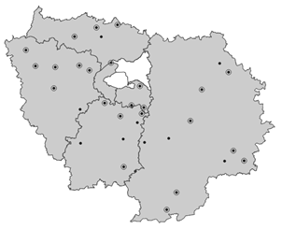 |  |  |  | Type de suivi
 |  |  |  |  | Stations fixes représentatives des masses d'eau du territoire 34 stations en Ile-de-France

 |  |  |  |  |  |  |  |  |  | Saisie/Validation des données |  |  | Diffusion des données
 |  |  |  |  |  |  |  |  |  |  | Saisie des données des opérations sur https://aspe.eaufrance.fr Validation de la campagne de l'année n au premier trimestre de l'année n+1 Validation niveau 1 par le responsable de l'opération Validation niveau 2 par le responsable régional
 |  |  |  |  |  |  |  | Partenariats
 |  |  |  |  |  |  |  | Agence de l'eau Seine-Normandie Aquascop-Hydrosphère : prestataires du lot 3 du marché national d'externalisation des pêches à l'électricité en cours d'eau

 | Temporalité
 |  | J | F | M | A | M | J
 | échantillonnage

 |  | J | A | S | O | N | D
 | échantillonnage |  | x | x | x
 |  |  |  |  |  |  |  |  |  | Autres relevés
 |  |  |  |  |  |  |  |  |  | ROE
 | RCS : suivi une fois tous les 2 ans (3 fois par cycle de gestion DCE de 6 ans) RHP : suivi annuel

En savoir plus |  |  |  |  |  |  |  |  | En savoir plus

2025-04-18

macroinvertebres
 |  | Surveillance des cours d'eau - Invertébrés |  |  |  |  |  |  |  |  | Surveillance des cours d'eau - Invertébrés

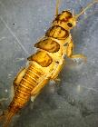
Informations générales |  |  |  |  |  |  |  |  | Logistique |  |  |  | Compétences
 |  |  |  |  |  |  |  |  |  |  | estimation durée | nombre agents |  |  |  | x
 |  |  |  |  |  |  |  |  |  |  |  |  | novice | initié | formé | maitrise | expert
 | Description | Surveillance hydrobiologique des masses d’eau s’inscrivant dans le programme de surveillance de la Directive-cadre sur l’eau sur l'ensemble des réseaux de contrôle de surveillance (RCS, RRP,RCO...) initié en 2007. Ce suivi est réalisé selon un protocole standardisé. Actuellement en Ile-de-France, 25% de ces prélèvements sont réalisés en interne, et 75% sont externalisés.
 |  |  |  |  |  |  |  |  |  | Rôles |  |  | Formations Prélèvement: habilitation à la norme NF T 90-333 Tri et Analyse: Formation avancée en Taxonomie des invertébrés habilitation à la norme NF T 90-388 Accréditation obligatoire du laboratoire par le COFRAC
 |  |  |  |  |  |  |  |  |  | National | Régional | Départemental
 |  |  |  |  |  |  |  |  |  | via le GT: Pilotage technique Animation du réseau Veille documentaire | Réalisation des échantillonnages, traitement et analyses Contrôle d'opérations ciblées (audit)
 | Objectif | Contribuer à l'évaluation des l'état des masses d'eau du bassin Seine-Normandie prévue au titre du SDAGE. Connaître et suivre l'évolution des peuplements de diatomées des CE de Seine Francilienne et Seine Amont. |  |  |  |  |  | Animation
 |  |  |  |  |  |  |  | Animation nationale: GT invertébrés Laboratoire d'hydrobiologie IDF: Claire DAVID Nora DERRAS Jean-Luc SUBERCHICOT Courriel du réseau: hydrobiologie.ile-de-france@ofb.gouv.fr

 |  |  |  |  |  |  |  |  |  | Protocole |  |  | Matériel
 | Utilisation | Calculer l'indice invertébrés multimétrique (I2M2) qui contribue à l'évaluation de l'état écologique des eaux Analyser la répartition spatiale et l'évolution temporelle des espèces (espèces protégées, EEE, ...) |  |  |  |  |  |  |  | Prélèvement, tri et détermination des macro-invertébrés aquatiques en rivières peu profondes dans le cadre des réseaux de suivi de la qualité des cours d'eau - Normes NF T 90-333 et NF T 90-388. Prélèvement de 12 échantillons élémentaires des habitats présents dans la station. Mise en bocal et fixation à l'alcool. Tri des échantillons en laboratoire pour séparer les invertébrés des éléments de substrat minéraux et végétaux. Détermination des invertébrés à la loupe binoculaire et établissement de listes faunistiques. Relevé et saisie de l'ensemble des données (terrain et laboratoire) |  |  | Terrain : Prélèvement : surber, tamis, alcool, bocaux, perches, haveneau Sécurité du chantier : EPI (gilet de sauvetage, waders) autre matériel : GPS, télémètre ou décamètre, appareil photo Tri·tamisage : tamis, loupes, solution sucrée, pinces, verrerie Analyse : loupe binoculaire, verrerie, pinces Global : Fiches de saisie des données Norme et modes opératoire

 | Zones de suivi
 | Départements | 75, 77, 78, 91, 92, 93, 94, 95
 |  |  |  |  | Type de suivi
 |  |  |  |  | Stations fixes représentatives des masses d'eau du territoire - Ile-de-France: environ 200 (suivi en interne: environ 5 stations par an) - Ensemble du territoire (hors IDF: départements 10, partiellement: 45, 51, 52): environ 330 (suivi en interne: environ 35 stations par an)

 |  |  |  |  |  |  |  |  |  | Saisie/Validation des données |  |  | Diffusion des données
 |  |  |  |  |  |  |  |  |  |  | Saisie des données des opérations dans l'application interne SIQ Validation de la campagne de l'année n au premier semestre de l'année n+1 Validation niveau 1 par le responsable de l'opération Validation niveau 2 par les responsables technique et qualité Transmission à l'agence de l'eau Seine Normandie dépot sur Naïade
 |  |  |  |  |  |  |  | Partenariats
 |  |  |  |  |  |  |  | Pilote du marché DCE: Agence de l'eau Seine-Normandie prestataires du marché DCE: GREBE - Aquascop

 | Temporalité
 |  | J | F | M | A | M | J
 | échantillonage |  |  |  |  | x | x
 | Tri - Analyse | x | x | x | x | x | x

 |  | J | A | S | O | N | D
 | échantillonage | x | x | x
 | Tri - Analyse |  |  | x | x | x | x |  |  | Autres relevés

En savoir plus |  |  |  |  |  |  |  |  | En savoir plus

03/10/2025

diatomees
 |  | Surveillance des cours d'eau - Diatomées |  |  |  |  | Surveillance des cours d'eau - Diatomées

Informations générales |  |  |  |  | Logistique |  |  |  | Compétences
 |  |  |  | 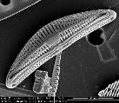 |  |  | terrain: 1h laboratoire: 1 journée | 1 |  |  |  | x
 |  |  |  |  |  |  |  |  | novice | initié | formé | maitrise | expert
 | Description | Surveillance hydrobiologique des masses d’eau s’inscrivant dans le programme de surveillance de la Directive-cadre sur l’eau sur l'ensemble des réseaux de contrôle de surveillance (RCS, RRP,RCO...) initié en 2007. Ce suivi est réalisé selon un protocole standardisé. Actuellement en Ile-de-France, 25% de ces prélèvements sont réalisés en interne, et 75% sont externalisés.
 |  |  |  |  |  | Rôles |  |  | Formations Echantillonage et traitement: habilitation à la norme NF T 90-354 Analyse: Formation avancée en Taxonomie des diatomées habilitation à la norme NF T 90-354 Accréditation obligatoire du laboratoire par le COFRAC
 |  |  |  |  |  | National | Régional | Départemental
 |  |  |  |  |  | via le GT: Pilotage technique Animation du réseau Veille documentaire | Réalisation des échantillonnages, traitement et analyses Contrôle d'opérations ciblées (audit)
 | Objectif | Contribuer à l'évaluation des l'état des masses d'eau du bassin Seine-Normandie prévue au titre du SDAGE. Connaître et suivre l'évolution des peuplements de diatomées des CE de Seine Francilienne et Seine Amont. |  | Animation
 |  |  |  | Animation nationale: Valérie Peeters Laboratoire d'hydrobiologie IDF: Nora DERRAS Claire DAVIAUD Courriel du réseau: hydrobiologie.ile-de-france@ofb.gouv.fr

 |  |  |  |  |  | Protocole |  |  | Matériel
 | Utilisation | Calculer l'indice biologique diatomées (IBD) qui contribue à l'évaluation de l'état écologique des eaux Analyser la répartition spatiale et l'évolution temporelle des espèces |  |  |  | Echantillonnage, traitement et analyse des diatomées bentiques dans le cadre des réseaux de suivi de la qualité des cours d'eau - Norme XP T 90-354 Echantillonnage sur plusieurs subtrats: Choix du matériel d'échantillonnage selon des substrats du CE Mise en pilulier et fixation à l'alcool. L'échantillon est traité en laboratoire pour supprimer la matière organique et le nettoyer. Montage de l'échantillon sur une lame microscopique La liste floristique de 400 individus représentatif de l'échantillon est déterminée sous microscope en laboratoire. Relevé et saisie de l'ensemble des données (terrain et laboratoire) |  |  | Terrain: Echantillonnage : brosse à dent, racloir, alcool Sécurité du chantier : EPI (gilet de sauvetage, waders) autre matériel : GPS, télémètre ou décamètre, appareil photo Traitement: produits chimiqes (HCl, H2O2, eau déminéralisée, naphrax...) verrerie, hotte, lames microscopiques Analyse: microscope, huile à immersion Global: Fiches de saisie des données Norme et modes opératoire

 | Zones de suivi
 | Départements | 75, 77, 78, 91, 92, 93, 94, 95
 |  |  | Type de suivi
 |  |  | Stations fixes représentatives des masses d'eau du territoire - Ile-de-France: environ 200 (suivi en interne: environ 5 stations par an) - Ensemble du territoire (hors IDF: départements 10, partiellement: 45, 51, 52): environ 330 (suivi en interne: environ 35 stations par an)

 |  |  |  |  |  | Saisie/Validation des données |  |  | Diffusion des données
 |  |  |  |  |  |  | Saisie des données des opérations dans l'application interne SIQ Validation de la campagne de l'année n au premier semestre de l'année n+1 Validation niveau 1 par le responsable de l'opération Validation niveau 2 par les responsables technique et qualité Transmission à l'agence de l'eau Seine Normandie dépot sur Naïades
...

macrophytes
Surveillance des cours d'eau - Macrophytes |  |  |  | Surveillance des cours d'eau - Macrophytes

 |  | Logistique
 | 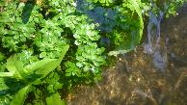 |  |  | estimation durée | nombre agents
...
Surveillance hydrobiologique des masses d’eau s’inscrivant dans le programme de surveillance de la Directive-cadre sur l’eau sur l'ensemble des réseaux de contrôle de surveillance (RCS, RRP,RCO...) initié en 2007. Ce suivi est réalisé selon un protocole standardisé. Actuellement en Ile-de-France, 25% de ces prélèvements sont réalisés en interne, et 75% sont externalisés.
 |  |  | Rôles
 |  |  | National | Régional | Départemental
 |  |  | via le GT: Pilotage technique Animation du réseau Veille documentaire | Réalisation des échantillonnages, traitement et analyses Contrôle d'opérations ciblées (audit)
Contribuer à l'évaluation des l'état des masses d'eau du bassin Seine-Normandie prévue au titre du SDAGE. Connaître et suivre l'évolution des peuplements de diatomées des CE de Seine Francilienne et Seine Amont. | Animation
 | Animation nationale: GT macrophytes Laboratoire d'hydrobiologie IDF: Claire DAVID Jean-Luc SUBERCHICOT Yannick OLIVIER Courriel du réseau: hydrobiologie.ile-de-france@ofb.gouv.fr

 |  |  | Protocole
Calculer l'indice biologique macrophytique en rivière (IBMR) qui contribue à l'évaluation de l'état écologique des eaux. Analyser la répartition spatiale et l'évolution temporelle des espèces (espèces protégées, EEE, ...) |  |  | Détermination de l'indice biologique macrophytique en rivière - Norme NF T 90-395. Relevé exhaustif des macrophytes présents dans la station. Prélèvement et photographie d'échantillons de taxons. Détermination à la loupe binoculaire et au microscope des échantillons recueillis sur le terrain. Cette analyse est effectuée dans les jours suivant le prélèvement pour bénéficier de taxons frais, non dégradés par des fixateurs. Relevé et saisie de l'ensemble des données (terrain et laboratoire).
...

onde
...
Informations générales |  |  |  |  |  |  |  |  | Logistique
 | Objectif | Apprécier et suivre l’évolution des conditions d’écoulement. Aider à l’anticipation et à la gestion des situations de crise. |  |  |  |  |  | Animation
 |  |  |  |  |  |  |  | Animation nationale: Céline NOWAK Animation régionale: Samuel DEMBSKI Correspondants départementaux: PPC: Arnaud LOIZE 77: Cyrille BOST 78-95: Paul RIVAUD 91: Alice PACAUD Assistance: assistance.onde@ofb.gouv.fr
...
 | Utilisation | Point de situation sur les secteurs en étiage lors des comités ressource en eau (CRE). Les seuils de déclenchement des mesures de restriction en eau peuvent s’appuyer sur ces observations. Contribution aux Bulletins de Situation Hydrologique (BSH): donnée complémentaire pour caractériser la situation hydrologique d’un territoire.

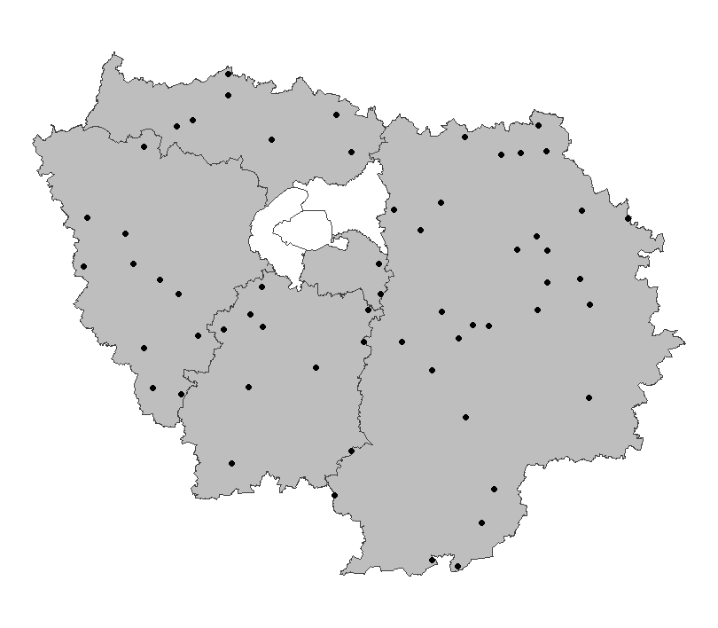
 | Zones de suivi
 | Départements | 77, 78, 91, 94, 95
 |  |  |  |  | Type de suivi
 |  |  |  |  | Stations fixes représentatives des situations hydrologiques des petits cours d’eau (rangs de Strahler 1 à 4) d’un département 60 stations en Ile-de-France
...
 |  |  |  |  |  |  |  | Partenariats
 |  |  |  |  |  |  |  | DRIEAT/DDT

 | Temporalité
 |  | J | F | M | A | M | J
 | complémentaire | x | x | x | x | x | x
 | usuel |  |  |  |  | x | x

 |  | J | A | S | O | N | D
 | complémentaire | x | x | x | x | x | x
 | usuel | x | x | x
...

bocage
...
Informations générales |  |  |  |  |  |  |  |  | Logistique
 | Objectif | Suivre l’évolution quantitative et qualitative des territoires bocagers |  |  |  |  |  | Animation
 |  |  |  |  |  |  |  | Animation nationale: Sophie MORIN Sylvain HAIE Animation régionale: Samuel DEMBSKI
...
 | Utilisation | Suivi temporel de la qualité du bocage. Cibler les zones pour la mise en place de mesures de préservation / restauration. Evaluer l'impact des modes de gestion des écosystèmes bocagers. Aide pour les documents de planification (Pacte en faveur de la haie), les politiques agricoles et la construction de l’observatoire de la haie.

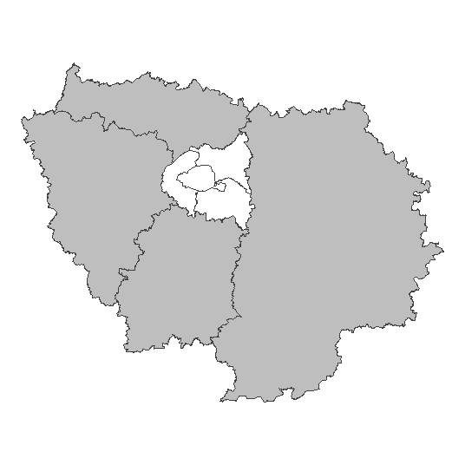
 | Zones de suivi
 | Départements | 77, 78, 91, 95
 |  |  |  |  | Type de suivi
 |  |  |  |  | Sélection de mailles de 1km²
...
 |  |  |  |  |  |  |  | Partenariats
 |  |  |  |  |  |  |  | IGN

 | Temporalité
 |  | J | F | M | A | M | J
 | possible | x | x | x | x | x | x
 | préférable |  |  |  |  | x | x

 |  | J | A | S | O | N | D
 | possible | x | x | x | x | x | x
 | préférable | x | x | x
...
 | Un suivi tous les 6 ans. Les relevés sont réalisés de préférence pendant la saison de végétation.
...

